コース図
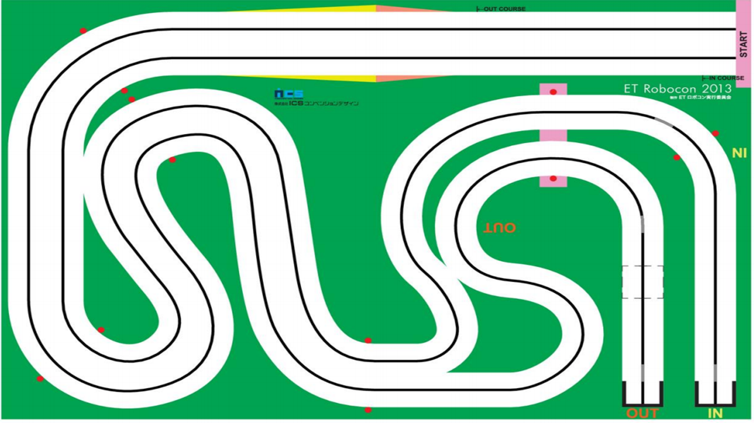

After Slope
Straight
FirstStraight
Slope

FirstCurve

_3
_4

OutSixth Curve
_2
Thurd Curve
_5
Second
Straight
_2

_1

Fourth
Straight
_1
Thurd
Straight

AfterInFiftCurveStraight

_1
OutFifth Curve
Second Curve
_3

_2
InFifth Straight
Forth Curve
_1
_2

